자원관리도우미
공동주택 자원관리도우미 희망근무지 작성방법

1. 희망 근무지 (시·군·구) 시트 클릭
2. 읍·면·동 확인 후 근무 단지명 및 주소 확인
3. 근무지 코드 확인 후 "재활용품 품질개선 지원사업 참여 신청서(공동주택용)" 희망근무지에 기재
4. 근무시간 확인 후 "재활용품 품질개선 지원사업 참여 신청서(공동주택용)" 근무시간(택 1)에 기재
5. 신청인 성명 작성 후 (날인/서명) 반드시 기재
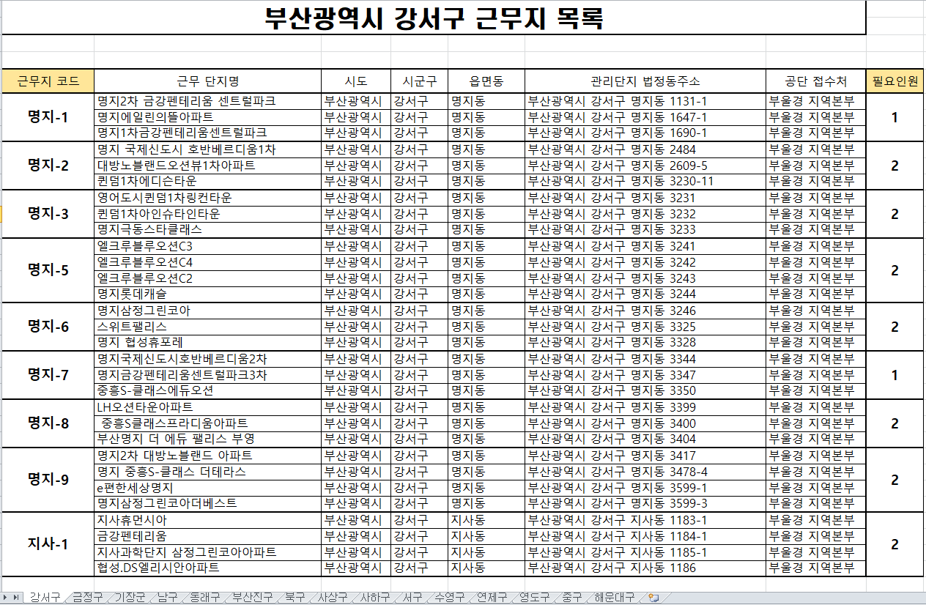 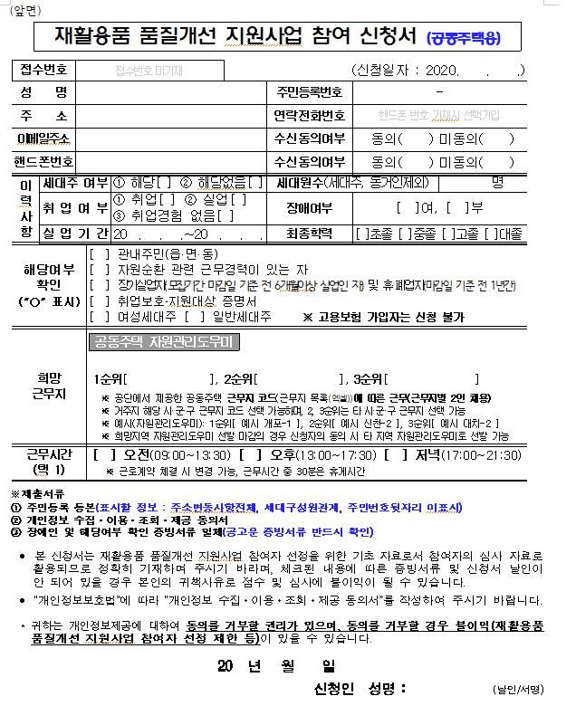 ex)
1
2
3
3
4
5

근무지 선정기준: 재활용품 품질개선 지원사업 근무지는 의무관리대상 아파트를 기준으로 작성되었으며, 3~4개 단지를 1개의 근무지 코드로 묶었으며, 읍·면·동을 대상으로 총 단지가 2개 이하인 경우와, 아파트 단지 간 거리가 멀어 관리가 어려운 단지는 제외되었습니다. ※ 의무관리대상: 공동주택관리법 제 2조 '의무관리대상 공동주택(정의)'에 따른 가. 300세대 이상 공동주택 나. 150세대 이상으로 승강기가 설치된 공동주택 다. 150세대 이상 중앙 집중식 난방방식의 공동주택

